THÔNG TIN SẢN PHẨM
THÔNG TIN CHI TIẾT SẢN PHẨM

STT | Tên Sản Phẩm & Đăng Ký BVTV | Giá Bán Thực Tế | Thành Phần Đăng Ký Cục BVTV | Công Dụng Nông Học Chi Tiết | Cơ Chế Tác Động Nông Học | Điểm Khác Biệt & USP Cạnh Tranh | Thời Điểm Phun Chuẩn Cho Lúa | Liều Lượng & Quy Trình Pha
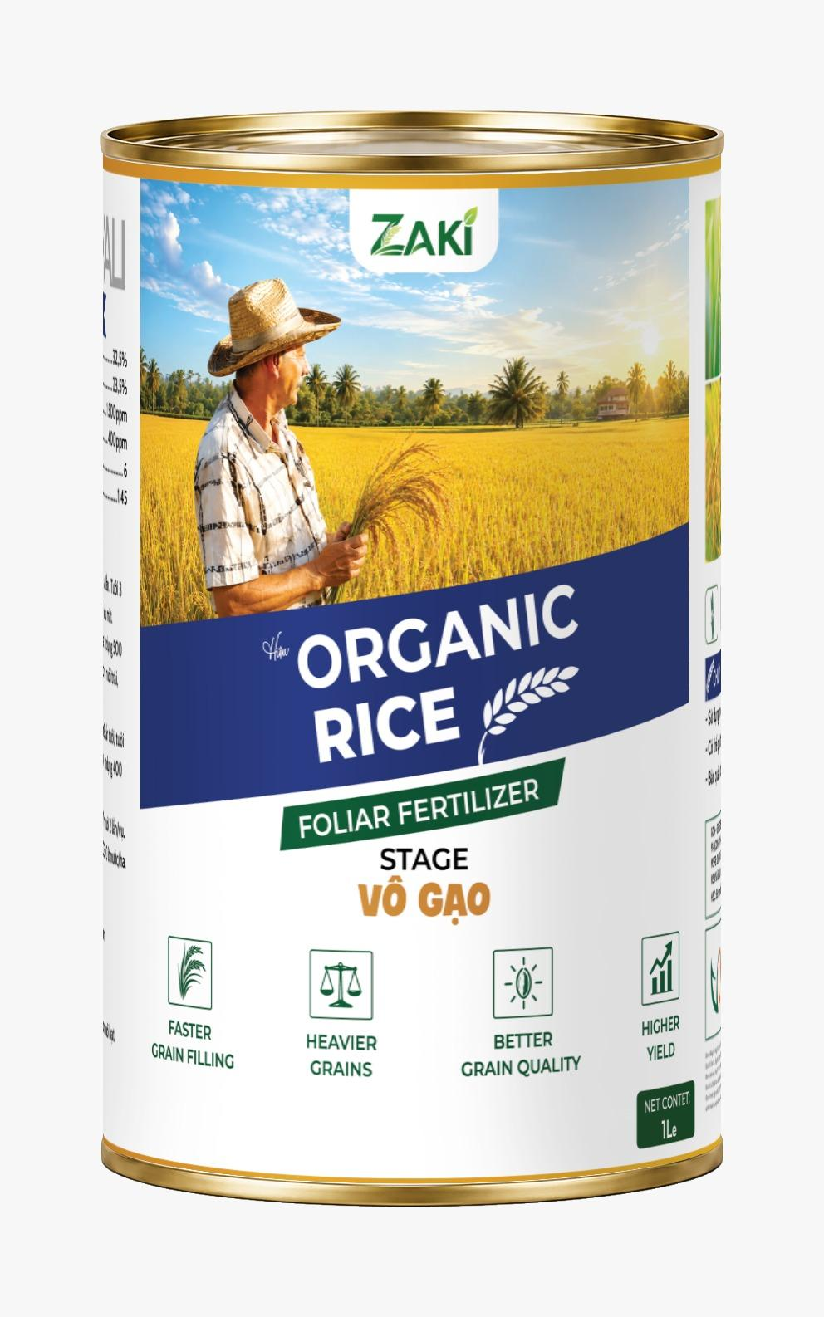 | ZAKi ORGANIC RICE RƯỚC ĐÒNG (Phân bón lá NUTRICROP VF) | Giá bán ưu đãi: 469.000đ / Lon 1L (Phun 2 ha / 20 công) | • Hữu cơ 100% nhập khẩu Mỹ nguyên lon • Chất hữu cơ thiên nhiên: 40% • Axit Fulvic đậm đặc: 18% • Kali hữu hiệu: 3% • Độ chua pH: 5.0 | Tỷ trọng lỏng: 1.25 | 1. Giải ngộ độc hữu cơ rơm rạ mục chèn rễ. 2. Kích bộ rễ tơ bung trắng phau, hút phân gốc cực mạnh. 3. Hạ phèn chua, giải chất độc phèn sắt phèn nhôm. 4. Thúc phân hóa đòng, đòng to mập ú, trổ rộ thoát nghẹn. 5. Duy trì lá đòng xanh bền, dầy lá, đứng lá. | Axit Fulvic lỏng đậm đặc 18% đóng vai trò chất hấp thu tự nhiên, gắp các chất vi lượng dẫn truyền trực tiếp qua màng tế bào lá và rễ lúa. Đồng thời hóa giải chất độc phèn sắt phèn nhôm ĐBSCL, giúp rễ lúa vươn dài hút dinh dưỡng. | • Nhập khẩu 100% nguyên lon thiếc 1L từ Mỹ. • Hữu cơ 100% tự nhiên không gây xót rễ/nóng lá. • Đậm đặc gấp 3 lần phân bón lá thông thường. • Tiết kiệm 30-40% phân bón gốc phân lạnh. | Phun 3 cử chuẩn (1.5L/ha/vụ): • Cử 1: Đẻ nhánh (20-30 ngày tuổi) -> Bung rễ phèn. • Cử 2: Tim đèn / Đón đòng (40-45 ngày tuổi) -> Mập đòng. • Cử 3: Trổ lẹt xẹt (60-65 ngày) -> Trổ thoát đồng loạt. | • Bình xịt điện 25L: Pha 50ml/bình (1 lon xài 20 bình). • Máy bay xịt thuốc: Pha 1 lon 1L cho 2 ha (20 công tầm lớn). • Có thể pha chung với thuốc trừ sâu/bệnh mà không gây cặn.
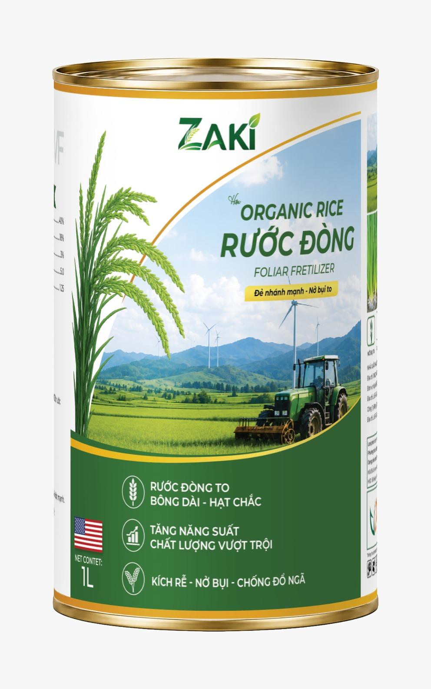 | ZAKi ORGANIC RICE STAGE VÔ GẠO (Phân bón GREEN KING KALI) | Giá bán ưu đãi: 525.000đ / Lon 1L (Phun 2 ha / 20 công) | • Lân dễ tiêu lỏng tinh khiết: 32.5% • Kali lỏng hấp thu nhanh: 23.5% • Vi lượng Kẽm: 1.500 ppm • Vi lượng Bo: 400 ppm • Độ chua pH: 6.0 | Tỷ trọng lỏng: 1.45 | 1. Vào gạo siêu tốc, ép tinh bột dồn nhanh vào phôi hạt. 2. Chắc hạt tới cậy sát gốc 100%, chống lép cậy lửng. 3. Hạt lúa chín vàng sáng vỏ trấu, bóng đẹp không lem. 4. Nặng ký vượt trội, hạt lúa no nốc mẩy tay. 5. Giữ lá đòng xanh bền tới gặt, cứng cây chống đổ ngã. | Lân dễ tiêu lỏng 32.5% cung cấp năng lượng nuôi hạt lúa tổng hợp tinh bột. Kali lỏng 23.5% điều hòa khí khổng dồn đường từ lá đòng vào hạt. Vi lượng Bo & Kẽm tăng tỷ lệ thụ phấn hoa lúa. | • Dạng lỏng tinh khiết hấp thụ siêu nhanh 2-4 giờ. • Không gây cháy chóp lá đòng như Kali hóa học. • Bổ sung vi lượng Kẽm & Bo chống sương muối/háp nắng. • Nâng hạng lúa thương phẩm bán giá cao cho thương lái. | Phun 3 cử chuẩn (1.5L/ha/vụ): • Cử 1: Đón đòng (40-45 ngày) -> Tăng hạt chắc/bông. • Cử 2: Trổ lẹt xẹt (60-65 ngày) -> Thụ phấn cực mạnh. • Cử 3: Cong trái me (70-75 ngày) -> Vô gạo chắc cậy. | • Bình xịt điện 25L: Pha 50ml/bình. • Máy bay xịt thuốc: Pha 1 lon 1L cho 2 ha. • Tan 100% trong nước, không đóng cặn nghẹt béc xịt.
3 | Combo Bộ Đôi Rước Đòng + Vô Gạo (Trọn gói cho lúa trúng mùa) | Giá bán ưu đãi: 994.000đ / Cặp 1L (Tiết kiệm 426.000đ) | Tích hợp đầy đủ Hữu cơ 100% Mỹ, Axit Fulvic 18%, Lân dễ tiêu 32.5%, Kali lỏng 23.5%, Vi lượng Bo, Kẽm | Giải pháp kỹ thuật trọn gói bảo vệ & nuôi dưỡng cây lúa từ đẻ nhánh, làm đòng, trổ bông đến vô gạo chín đỏ đuôi. | Tác động cộng hưởng kép: Rước Đòng xây nền tảng bộ rễ tơ & lá đòng dầy khỏe; Vô Gạo thúc đẩy vận chuyển tinh bột tối đa. | • Giải pháp dinh dưỡng trọn gói Công ty Miền Nam. • Chiết khấu trực tiếp 30% - 43% theo số lượng. • Chương trình Mua 3 Tặng 1 (2.854.200đ nhận 8 lon 1L). • Tặng kèm vi lượng Ý & chai bám dính xịt máy. | Phun xuyên suốt 4 giai đoạn sinh trưởng của cây lúa. | 1 Combo lon thiếc 1L xài trọn gói cho 1 - 2 ha lúa/vụ. Phun bình điện hoặc máy bay xịt thuốc.
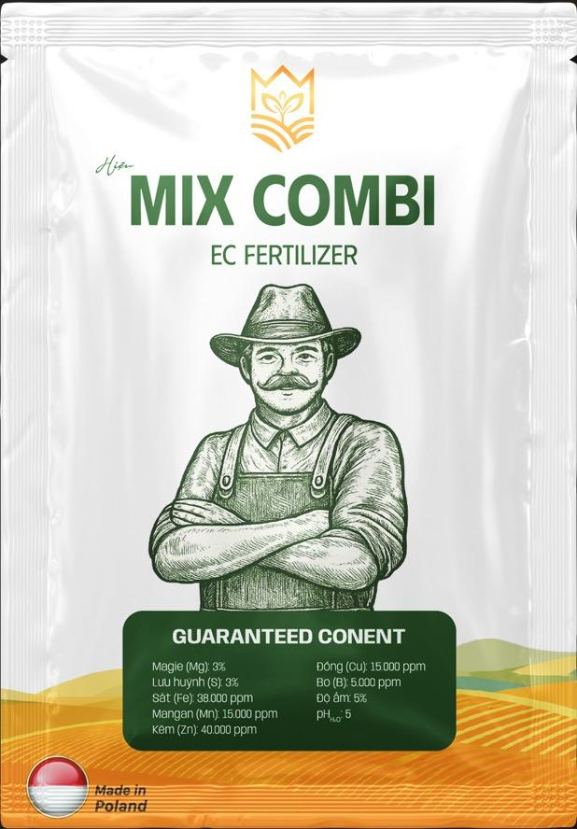 4 | PHÂN BÓN VI LƯỢNG MIX COMBI (Nhập khẩu 100% Ba Lan - Made in Poland) | Hàng Quà Tặng Đính Kèm (Tặng miễn phí gói 25g pha 200L nước) | • Kẽm (Zn Chelate): 40.000 ppm (4%) • Sắt (Fe): 38.000 ppm (3.8%) • Mangan (Mn): 15.000 ppm (1.5%) • Đồng (Cu): 15.000 ppm (1.5%) • Bo (B): 5.000 ppm (0.5%) • Magie (Mg): 3% | Lưu huỳnh (S): 3% | 1. Vi lượng Chelate đậm đặc hấp thụ siêu tốc 1-2h. 2. Ra rễ nở bụi, dầy lá tre, cứng cây chống đổ ngã. 3. Đòng to, trổ thoát rộ, chống nghẹn đòng khi rét/mưa dầm. 4. Vào gạo nhanh, chắc hạt mẩy nịch, xanh lá đòng. 5. Dùng trộn giống lúa kích mộng bung rễ trước gieo sạ. | Nguyên tố vi lượng dạng bọc Chelate hữu cơ phân tử nhỏ tan 100%, bổ sung ngay diệp lục tố và xúc tác enzyme tổng hợp tinh bột. | • Nhập khẩu nguyên gói 100% từ Ba Lan (Made in Poland). • Vi lượng Chelate hóa 100%, không bị kết tủa/vón cục. • Kẽm Chelate cực cao 40.000 ppm gấp 26 lần phân bón lá thường. | • Cử đẻ nhánh (kích rễ nở bụi). • Cử đón đòng (đòng mập trổ thoát nghẹn). • Cử trổ lẹt xẹt & cong trái me (chắc hạt). | • 1 gói 25g pha cho 200 Lít nước (8-10 bình 25L). • Phun qua lá hoặc lu chứa máy bay Drone. • Trộn giống: 1 gói/ha trước gieo sạ.
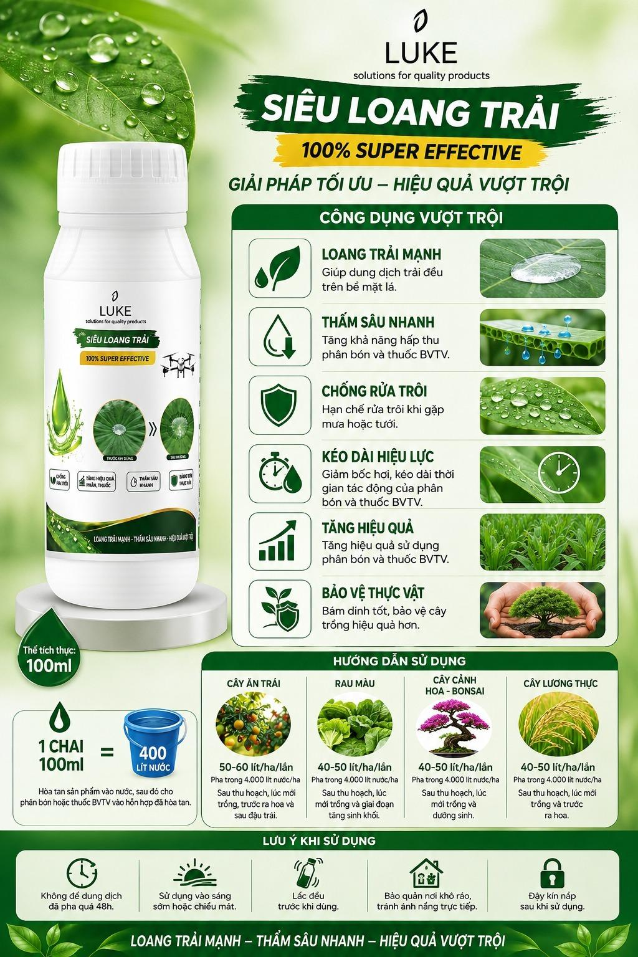 5 | SIÊU LOANG TRẢI LUKE 100% (Solutions for Quality Products) | Hàng Quà Tặng Đính Kèm (Tặng miễn phí chai 100ml pha 400L nước) | • Hoạt chất bề mặt sinh học loang trải bám dính 100% • Dung tích thực: Chai 100ml đậm đặc • Tỷ lệ pha: 1 chai pha 400 Lít nước (2 ha lúa) | 1. Phá vỡ sức căng bề mặt, loang trải giăng màng cực mỏng trên lá. 2. Dẫn truyền phân bón & thuốc BVTV thấm sâu sau 15-30 phút. 3. Chống rửa trôi khi gặp mưa rào sau khi xịt 1-2 tiếng. 4. Giảm bốc hơi khi nắng gắt 38-40 độ, kéo dài hiệu lực. 5. Tăng hiệu suất hấp thụ phân thuốc thêm 30-40%. | Hoạt chất bề mặt sinh học làm giảm góc tiếp xúc của giọt nước, giúp phân bón ZAKi bám dệt màng mỏng bao phủ 100% diện tích lá lúa. | • Đậm đặc gấp 4 lần bám dính thông thường (100ml/400L). • Chống trôi mưa rào chỉ sau 15-30 phút xịt. • Bao 100% không nghẹt béc xịt máy bay Drone. | Phun kết hợp chung với phân bón ZAKi Rước Đòng / Vô Gạo và thuốc BVTV trong tất cả các cử xịt cả vụ. | • 40-50 ml/ha (1 chai 100ml pha 400L nước cho 2 ha). • Quy trình: Hòa Siêu Loang Trải vô lu nước trước, quậy đều rồi mới trút ZAKi vào.
6 | pH 14 - NÂNG pH ĐẤT & HẠ PHÈN CHUA (Dòng dinh dưỡng kiềm sinh học 500ml) | Giá bán ưu đãi: 476.000đ / Chai 500ml (CK 30%) 1.346.400đ / 3 Chai (Tặng 1 chai) | • Chất Hữu cơ tự nhiên: 60% • Kali dễ tiêu (K2O): 7.5% • Axit Fulvic đậm đặc: 1.5% • pH > 13 (Kiềm sinh học siêu mạnh) • Biochar Than sinh học hoạt hóa | 1. Nâng pH đất – Giảm chua, cải thiện đất phèn chua ĐBSCL. 2. Hạn chế cây hấp thụ Cadimi (Cd) độc hại trong đất. 3. Khử độc đất – Giảm độc Al3+, Fe2+ và kim loại nặng. 4. Cải tạo cấu trúc đất – Đất tơi xốp, tăng độ thông thoáng. 5. Hữu cơ 60% – Tăng độ phì nhiêu, giữ nước và phân NPK. 6. 1.5% Fulvic – Kích thích ra rễ tơ mới bung trắng phau. 7. 7.5% Kali – Cứng cây, tăng sức chống chịu, nâng chất lượng. 8. Kích hoạt hệ vi sinh vật có lợi trong đất phát triển. 9. Giảm thất thoát phân bón NPK chống rửa trôi. 10. Phục hồi đất suy kiệt do bón nhiều phân hóa học. | Nồng độ kiềm pH>13 giải phóng ion OH- cực mạnh trung hòa trực tiếp axit H+, Al3+, Fe2+ gây chua đất phèn. Kết hợp Biochar hoạt hóa diện tích bề mặt lớn hoạt động như bọt biển sinh học giữ chặt dinh dưỡng, làm vòm cư trú cho hệ vi sinh vật có lợi phát triển. | • Độ kiềm sinh học pH>13 cao nhất thị trường an toàn cây. • Chứa 60% Hữu cơ tự nhiên cao vượt trội dòng hóa học. • Công nghệ Biochar Than sinh học chống rửa trôi NPK. • Đẩy lùi kim loại nặng Cadimi (Cd) bảo vệ nông sản sạch. | Phun/Tưới các cử vàng làm đất & đẻ nhánh: • Cử 1: Tưới lót / Làm đất trước gieo sạ (Cải tạo đất phèn). • Cử 2: Đẻ nhánh rộ (15-25 ngày tuổi) -> Nâng pH đất, giải độc phèn. • Cử 3: Phục hồi sau úng ngập / Ngộ độc hữu cơ. | • Pha Bình Điện 25L: Pha 30-40ml / bình 25L (1 chai pha 12-15 bình). • Phun/Tưới Máy Bay Drone: 1 chai 500ml dùng cho 1 ha (10 công). • Tưới gốc hoặc xịt sương qua lá đều hấp thụ cực nhanh.

